Feuil1
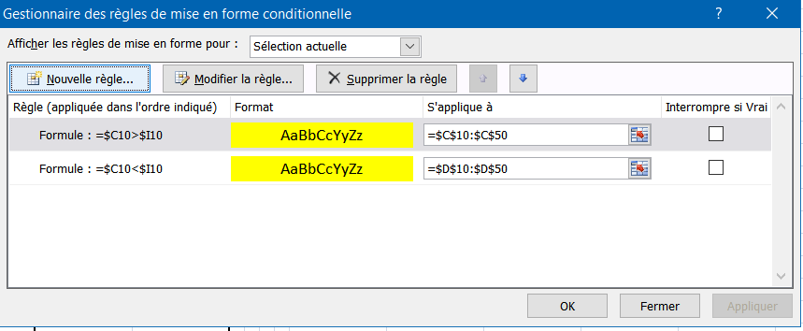
20 | 30
40 | 10

9 | 6
24 | 32
12 | 8

